Лист1
Изображение | Код | Номенклатура | РРЦ | РРЦ акция до 31.08.19

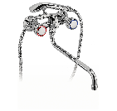 | 700100 | Смеситель для ванны дл.излив Ferro Standard резина 2-рукий,хром BST11A | 5,470.00 руб. | 4,376.00 руб.
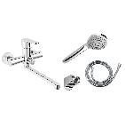 | 70037 | Смеситель для ванны с дл.изливом Ferro Algeo 35мм,хром BAG55A | 6,716.00 руб. | 5,372.80 руб.
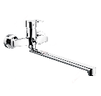 | 70103 | Смеситель универсальный Ferro Brado керам. переключатель ванна/душ с регулятором вытекания, BBO55A | 8,286.00 руб. | 6,628.80 руб.
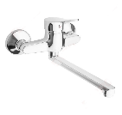 | 70104 | Смеситель универсальный Ferro Deco керам. переключатель ванна/душ с регулятором вытекания, BDC55AC | 6,614.00 руб. | 5,291.20 руб.
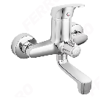 | 70110 | Смеситель для ванны Ferro One поворотный излив хром, BFO11 | 7,521.00 руб. | 6,016.80 руб.
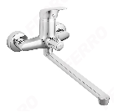 | 70112 | Смеситель для ванны и умывальника Ferro One, хром BFO33A | 6,678.00 руб. | 5,342.40 руб.
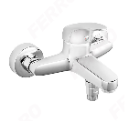 | 70109 | Смеситель для ванны кор.излив Ferro One монолитный хром, BFO11 | 5,977.00 руб. | 4,781.60 руб.
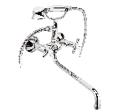 | 70055 | Смеситель для ванны дл.излив Ferro Retro резина 2-рукий,хром XR11A | 6,389.00 руб. | 5,111.20 руб.

